상품제안서
오코텍스인증 스탠다드에코백(중) 블랙 | 상품코드: S28220

 |  |  |  |  |  |  | 02-713-8555 | www.synergygift.co.kr
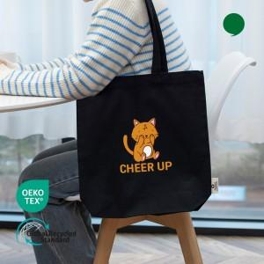 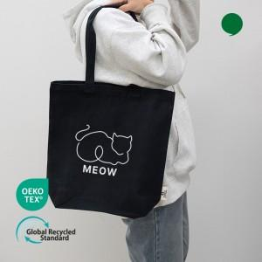 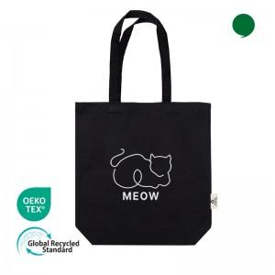

【상세/제작정보】 | <p><span style="font-size: 14pt;">※ 인쇄디자인이 누끼인쇄 해당시 추가비용 발생됩니다.</span></p>

【인쇄/포장옵션】 | 실크, 필름전사인쇄 / OPP(비닐)

【공급단가】 | 수량 | 100~ | 500~ | 1,000~ | 5,000~ | 10,000~
*VAT별도 | 단가 | 2,140원 | 2,110원 | 2,060원 | 1,980원 | 1,890원

【상품 URL】 | https://www.synergygift.co.kr:443/src/goods_detail.php?gdno=28220

